상품제안서
샌디스크 CZ73 USB 3.0 메모리 (인쇄무료) | 상품코드: F14358

 |  |  |  |  |  |  | 02-412-0044 | www.easy1.co.kr
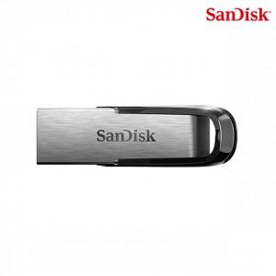

【상세/제작정보】 | 내구성이 좋고 날렵한 금속 케이스 메모리

【인쇄/포장옵션】 | 레이저 / 포장지포장

【공급단가】 | 수량 | 100~ | 300~ | 500~ | 1,000~ | 2,000~
*VAT별도 | 16G | 6,080원 | 5,990원 | 5,850원 | 5,610원 | 5,380원
 | 32G | 6,440원 | 6,340원 | 6,190원 | 5,940원 | 5,690원
 | 64G | 7,850원 | 7,730원 | 7,550원 | 7,250원 | 6,950원
 | 128G | 13,940원 | 13,730원 | 13,400원 | 12,870원 | 12,330원

【상품 URL】 | https://dev.easy1.co.kr:443/src/goods_detail.php?gdno=14358

